상품제안서
윙투 여행용세트 통합S형 | 상품코드: S40652

 |  |  |  |  |  |  | 02-713-8555 | www.synergygift.co.kr
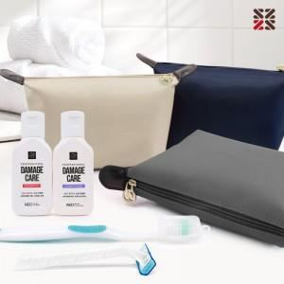

【상세/제작정보】

【인쇄/포장옵션】 | 실크 / 포장지포장

【공급단가】 | 수량 | 50~ | 100~ | 500~ | 1,000~ | 3,000~
*VAT별도 | S1 | 7,930원 | 7,740원 | 7,240원 | 7,110원 | 6,990원
 | S2 | 9,070원 | 8,850원 | 8,280원 | 8,130원 | 7,990원
 | S3 | 9,450원 | 9,220원 | 8,620원 | 8,470원 | 8,320원

【상품 URL】 | https://www.synergygift.co.kr:443/src/goods_detail.php?gdno=40652

